상품제안서
미니 폴더 캠핑의자 | 상품코드: S13658

 |  |  |  |  |  |  | 02-713-8555 | www.synergygift.co.kr
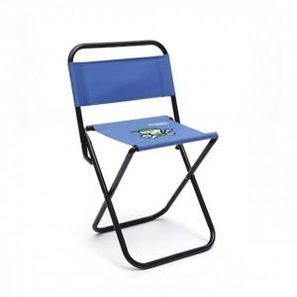 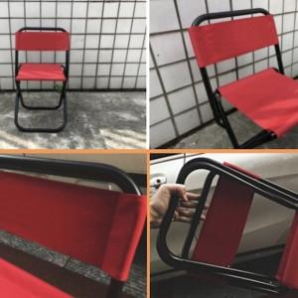

【상세/제작정보】 | <p>기본 수납가방 포함입니다.</p>

【인쇄/포장옵션】 | 실크 / 포장불가능

【공급단가】 | 수량 | 300~ | 500~ | 1,000~ | 3,000~ | 5,000~
*VAT별도 | 단가 | 9,450원 | 9,100원 | 8,750원 | 8,400원 | 8,190원

【상품 URL】 | https://www.synergygift.co.kr:443/src/goods_detail.php?gdno=18810

